SIMPLE R1
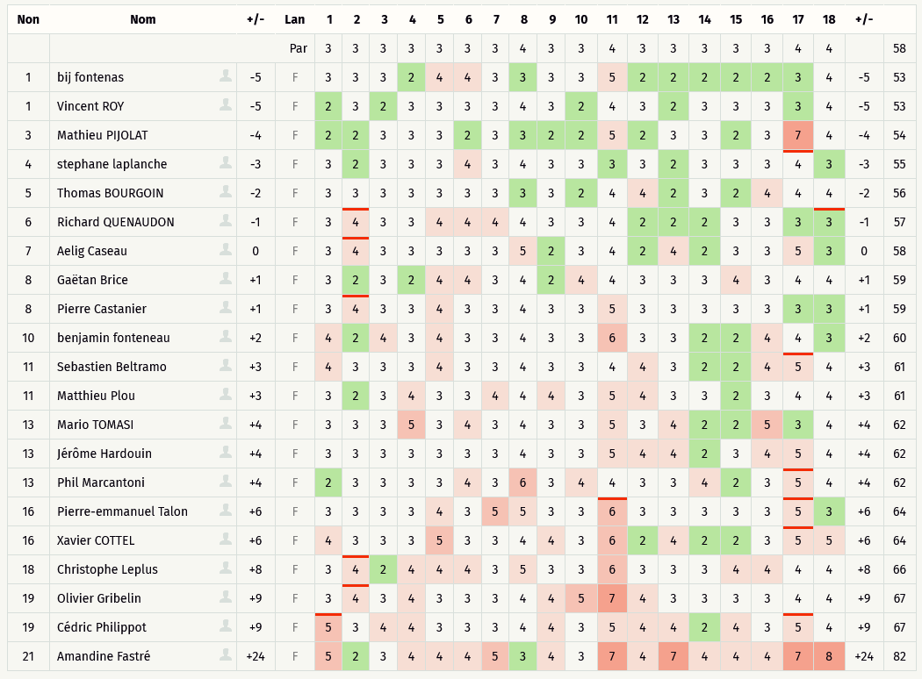
Critérium FNSMR par EQUIPE 2021-22 (11, 12/09/2021 - Target)

Classement SIMPLE Ronde 1 (Discgolfmétrix)

DOUBLE R1
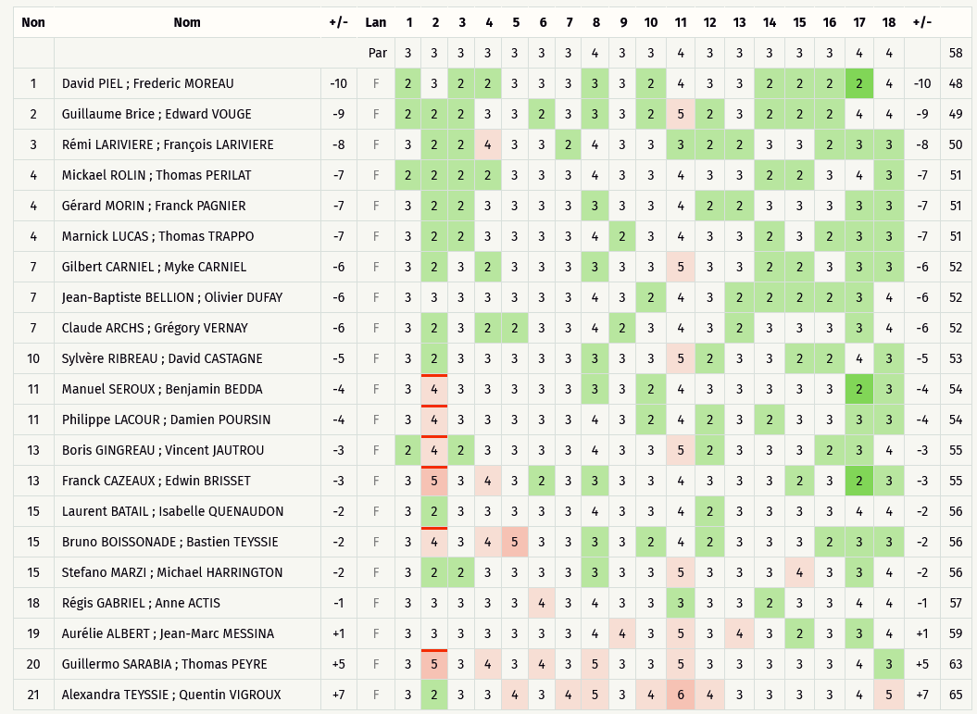
Critérium FNSMR par EQUIPE 2021-22 (11, 12/09/2021 - Target)

Classement DOUBLE Ronde 1 (Discgolfmétrix)

SIMPLE R2
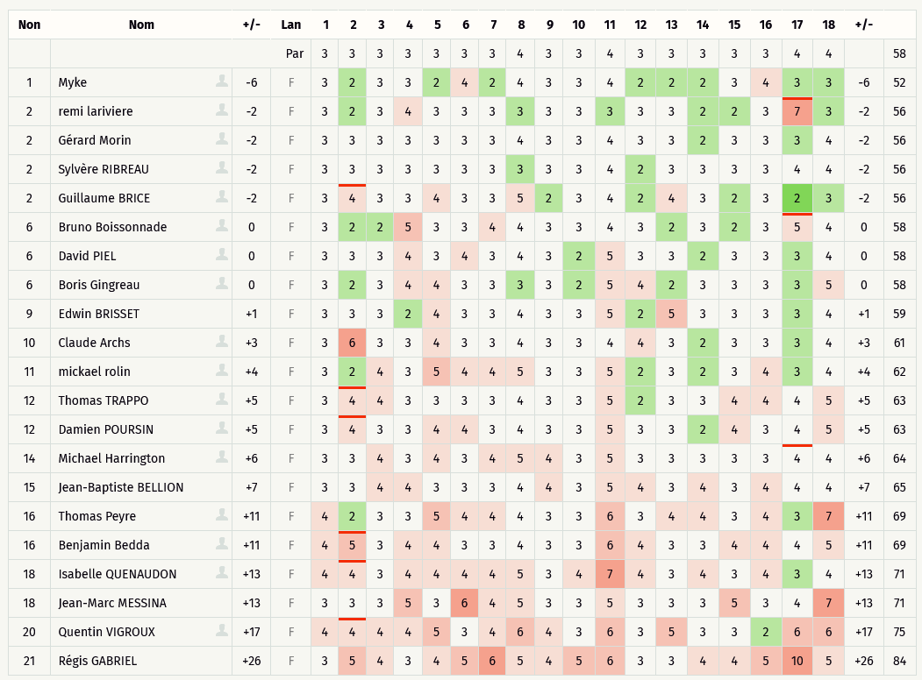
Critérium FNSMR par EQUIPE 2021-22 (11, 12/09/2021 - Target)

Classement SIMPLE Ronde 2 (Discgolfmétrix)

DOUBLE R2
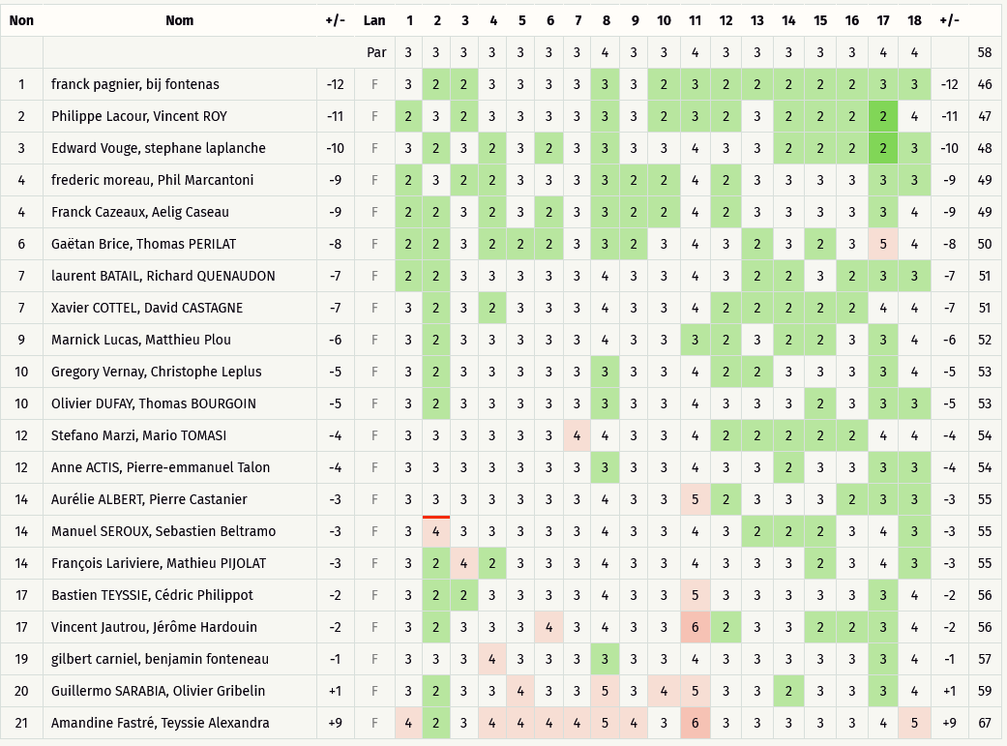
Critérium FNSMR par EQUIPE 2021-22 (11, 12/09/2021 - Target)

Classement DOUBLE Ronde 2 (Discgolfmétrix)

SCRAMBLE PLAY R3
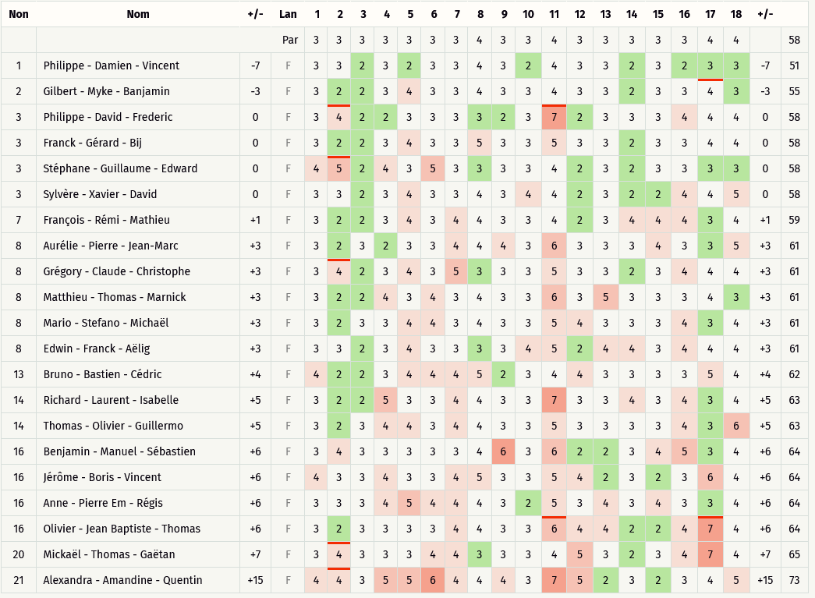
Critérium FNSMR par EQUIPE 2021-22 (11, 12/09/2021 - Target)

Classement SCRAMBLE PLAY Ronde 3 (Discgolfmétrix)

